رسم
شكل (1) Figure
كمية إنتاج التمور لجميع الأصناف مقارنة بإنتاج صنف الزهدي في العراق للسنوات( 2014 – 2018 )
Dates production of all kinds comparing with Zahdi production in Iraq (2018-2014)

 |  | 2014 | 662447 | -2 | 66.3 | 64.8
 |  | 2015 | 602348 | -9.1 | 63.7 | 62.6
 |  | 2016 | 615211 | 2.1 | 64.9 | 63.3
 |  | 2017 | 618769 | 0.6 | 64.4 | 62.8
 |  | 2018 | 646163 | 4.4 | 66.7 | 65.2
 | جميع الأصناف | 2014 | 360645 | -2.2 | 71.1 | 69.1
 | زهدي | 2015 | 331981 | -7.9 | 69.6 | 68.5
 |  | 2016 | 333161 | 0.4 | 71.6 | 69.8
 |  | 2017 | 338257 | 1.5 | 72.2 | 70.3
 |  | 2018 | 351558 | 3.9 | 74 | 72.2

شكل رقم ( 2 ) Figure
متوسط إنتاجية النخلة المنتجة لجميع الأصناف مقارنة بإنتاجية صنف الزهدي في العراق للسنوات (2014 – 2018)
Average yield per productive palm of all kinds comparing with Zahdi production
in Iraq (2014-2018)
كغم

رسم1
شكل (3) Figure
كمية إنتاج التمور على مستوى المحافظات لسنة 2018 |  |  | ديالى | 85439
Dates production at governorates level for 2018 |  |  | بغــداد | 130593
 |  |  | بابل | 99999
 |  |  | كربلاء | 87004
طن
 |  |  | واسط | 45594
 |  |  | النجف | 33724
 |  |  | القادسية | 40072
 |  |  | المثنى | 31155
 |  |  | ذي قار | 46141
 |  |  | ميسان | 8626
 |  |  | البصرة | 37816

شكل (4) Figure
متوسط إنتاجية النخلة المنتجة فعلاً على مستوى المحافظات لسنة 2018
Average productivity per palm at governorates level for 2018
كغم
 | ديالى | 61.4
 | بغــداد | 72.1
 | بابل | 69.6
 | كربلاء | 69.4
 | واسط | 81.6
 | النجف | 71.8
 | القادسية | 69.4
 | المثنى | 58.4
 | ذي قار | 66.9
 | ميسان | 51.5
 | البصرة | 47.1

خارطة1
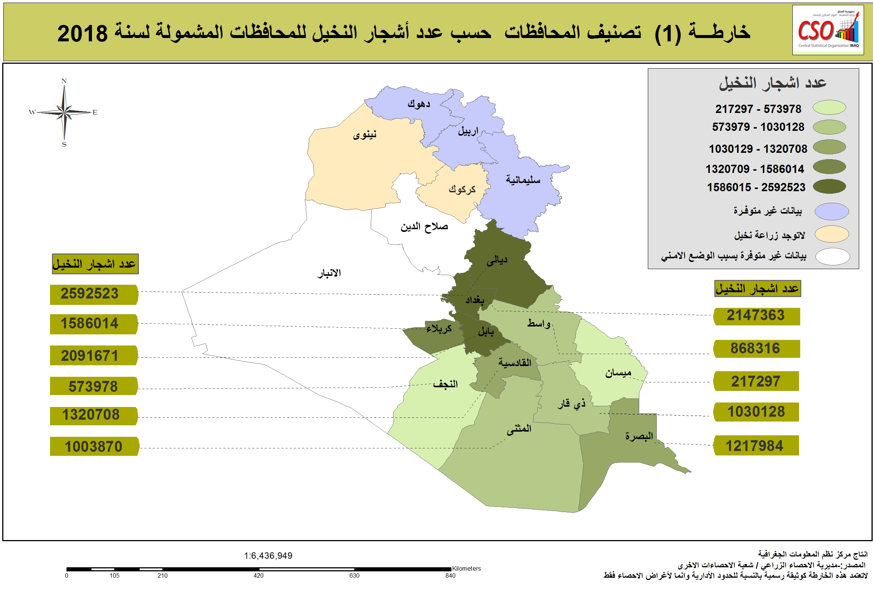

رسم22
شكل (5) Figure
نسبة كمية إنتاج التمور حسب الأصناف في العراق لسنة 2018
Dates production Ratio by kind in Iraq for 2018

زهدي | 351558
خستاوي | 68415
ساير | 26625
خضراوي | 34505
حلاوي | 16368
ديري | 26215
أنواع خرى | 122477

شكل (6) Figure
متوسط إنتاجية النخلة في مرحلة الإنتاج حسب الأصناف في العراق لسنة 2018
Average yield per palm in production stage by kinds in Iraq 2018

زهدي | 72.2
خستاوي | 64.3
ساير | 48.3
خضراوي | 62.1
حلاوي | 37.3
ديري | 56.1
أنواع خرى | 62.2
كغم

خارطة
